Mobil Mutfak
 | Satış Departmanı
 | Ürün & ARGE Departmanı
 | Satın Alma Departmanı

OLUŞTURULAN TARİH |  | 2026-04-22
TEKLİF VERİLECEK TARİH |  | 2026-04-28
TEKLİF TÜRÜ |  | Teklif
PROJE |  | SVC
ÜLKE |  | Yurtiçi |  |  |  |  |  |  |  |  | 45.1337
ÜSTYAPI |  | Mobil Mutfak |  |  |  |  |  |  |  |  | 52.8173
ARAÇ |  | Iveco Daily Panelvan H3 18m3
KURUM / FİRMA |  | IVECO
RENK |  | Beyaz
ADET |  | 1

Kategori | Parça / Ürün Adı | Parça Açıklaması | Marka | Görsel | Ürün Departmanı Notu | Ölçü / Ebat | Birim | Satın Alma Notu | Termin | Birim Fiyat | Toplam Fiyat
Pişirme Grubu | Sanayi Tipi Fritöz (4 Adet) | 15 lt kapasite- 2 set |  | 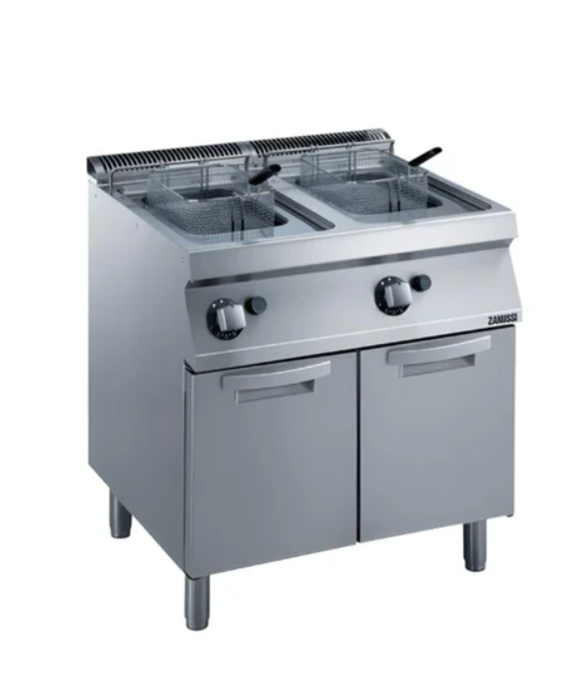 2 | https://www.kariyermutfak.com/zanussi-dolapli-77-litre-endustriyel-fritoz-gazli-80x70x85-cm-372069?srsltid=AfmBOoqfj-ZD20UNtKP11HEoVHj4AtMCXCVUi67x5lF0kv0Ikvs_5LCe | 2 | adet | EMPERO 700 PLUS SERİ GAZLI FRİTÖZ,DOLAPLI,ÇİFTLİ,16+16 LT 80X73X85 CM | 4 HAFTA | € 1,664.00 | ₺175,775.97
Soğuk Zincir | Dondurucu (Freezer) Tezgah Tipi Derin Dondurucu - 290lt, 2-Kapılı, | -18/-24°C aralığında, dikey veya tezgah altı tip, sarsıntıya dayanıklı kompresörlü, dijital göstergeli. | Genişlik 140 cm | 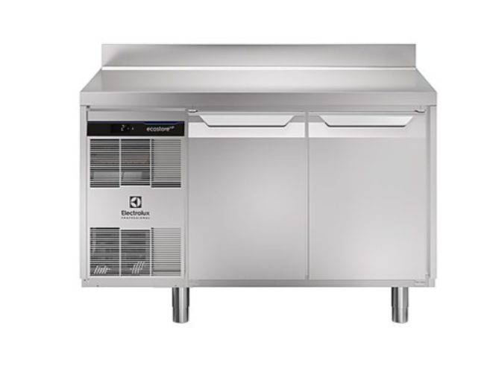 1 | https://www.electroluxprofessional.com/tr/pd/so%C4%9Futma-ekipmanlar%C4%B1/tezgah-tip-so%C4%9Futucular-ve-derin-dondurucular/ecostore-hp-premium-tezgahlar/ecostore-hp-premium-tezgah-tipi-derin-dondurucular-2-kap%C4%B1l%C4%B1-%C3%BCst-tablal%C4%B1-ve-s%C4%B1rtl%C4%B1/dijital-tezgahalt%C4%B1-buzdolab%C4%B1-ecostore-hp-premium-tezgah-tipi-derin-dondurucu-290lt-2-kap%C4%B1l%C4%B1-s%C4%B1rtl%C4%B1-710095/ | 1 | adet | ÖZTİRYAKİLER ÇİFT İNOX KAPLI YATAY TİP DERİN DONDURUCU,TAG 270 LMV,430 KALİTE | 4 HAFTA | € 989.61 | ₺52,268.53
Enerji Sistemi | Jeneratör Ünitesi | 5 Kw Benzinli Sessiz |  |  |  | 1 | adet |  | 1 HAFTA | ₺60,000.00 | ₺60,000.00
Havalandırma | Profesyonel Davlumbaz | 304 kalite paslanmaz, labirent tip yağ filtreli, yüksek emiş gücüne sahip minimum genislik 150 cm olmalı. |  | 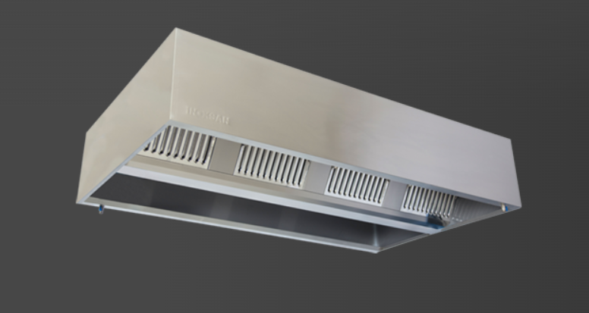 | Boy minimum 150 cm olmalı | 1 | adet | KUTU TİPİ ÇİFT ÇİDARLI FİLTRELİ DUVAR TİPİ DAVLUNBAZ 150X150CM | 4 HAFTA | € 725.17 | ₺38,301.52
Havalandırma | Tavan Tipi Fan / Menfez | Araç içinde biriken ısıyı tahliye etmek ve temiz hava girişi sağlamak için çift yönlü tavan aspiratörü. |  |  |  | 1 | adet | https://www.trendyol.com/elicent/vitro-12-300-cam-ve-duvar-tipi-aksiyal-fan-p-316186331?boutiqueId=61&merchantId=1221474&storefrontId=1&countryCode=TR&language=tr&gads=true | 1 HAFTA | ₺14,000.00 | ₺14,000.00
Su Sistemi | Temiz Su Deposu | 200 lt |  |  |  | 1 | adet |  | 1 HAFTA | ₺1,100.00 | ₺1,100.00
Su Sistemi | Atık Su Deposu | 150 lt |  |  |  | 1 | adet |  | 1 HAFTA | ₺1,000.00 | ₺1,000.00
Su Sistemi | Truma combi su ısıtma gazlı elektrikli | Truma combi su ısıtma gazlı elektrikli |  |  |  | 1 | adet |  | 1 HAFTA | € 900.00 | € 47,535.57
İç Kaplama | Hijyenik Duvar ve Tavan |  |  |  |  | 37 | M2 | CTP M2 FİYATI VERİLMİŞTİR. | 2 HAFTA | € 25.00 | ₺48,856.00
Zemin | Zemin Hazırlık | 12 mm Kontraplak |  |  |  | 9 | m2 |  | 1 HAFTA | ₺400.00 | ₺3,600.00
Harici 220 giriş |  |  |  |  |  | 1 | adet |  |  |  | ₺850.00
Zemin | Kaymaz Endüstriyel Zemin | Vinil |  |  |  | 9 | m2 | MİNİMUM 12 M2 ALMAK ZORUNDAYIM.40 EURO KESİM ÜCRETİ ÖDENECEK | 3 HAFTA | € 17.25 | ₺8,199.89
Hazırlık Alanı | Evyeli Tezgah | Paslanmaz 430 dolap genişlik 140 cm |  | 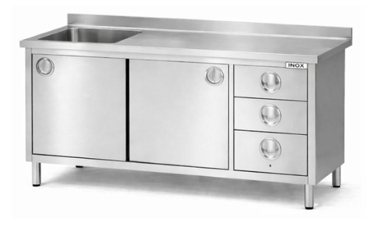 |  | 1 |  | 430 KALİTE -140X70 CM 2 DOLAPLI 3 ÇEKMECELİ EVYELİ TEZGAH | 4 HAFTA | € 585.92 | ₺30,946.71
Hazırlık Alanı | Çalışma Tezgah | Paslanmaz 430 dolap genişlik 150 cm |  | 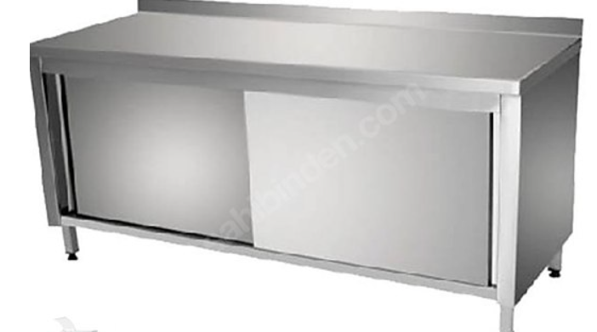 |  | 1 | det | 430 KALİTE 150X70 CM 2 SÜRGÜ KAPILI SIRTLI ÇALIŞMA TEZGAHI | 4 HAFTA | € 450.70 | ₺23,804.76
Hazırlık Alanı | Paslanmaz Dolap | Paslanmaz 430 Genişlik 120 cm Kilitli mekanizma olmalı |  | 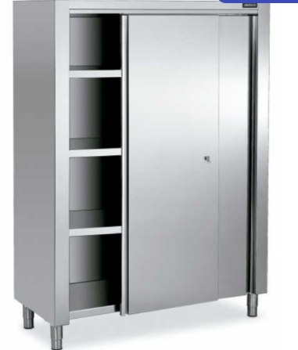 |  | 1 | adet | 430 KALİTE 120X70X200 CM 3 ARA RAFLI 2 SÜRGÜ KAPILI KİLİT MEKANİZMALI DOLAP | 4 HAFTA | € 721.13 | ₺38,088.14
Güvenlik | Yangın Söndürme | Davlumbaz içine entegre otomatik sıvı kimyasal (Wet Chemical) yangın söndürme sistemi. |  |  |  | 3 | adet | 3 GALON(9,5 LT) DAVLUNBAZ YANGIN SÖNDÜRME SİSTEMİ-İ-MANUEL VE OTOMOTİK SİSTEM-İŞÇİLİK DAHİL | 1 HAFTA | ₺55,000.00 | ₺55,000.00
İç Aydınlatma | İç LED Grubu | 12v Led |  |  |  | 8 | metre |  | 1HAFTA | ₺45.00 | ₺360.00
Dış Aydınlatma | Projektör |  |  |  |  | 3 | adet | https://www.trendyol.com/helios/helios-50w-smd-led-projektor-beyaz-51-5010-p-226018446?boutiqueId=61&merchantId=1161544&storefrontId=1&countryCode=TR&language=tr&gads=true | 1 HAFTA | ₺550.00 | ₺1,650.00
Araç üstü giydirme | Logo ve Görsel | Aracın dış tarafı firma tarafından iletilen görseller ile giydirilecek. |  |  | Arac uzunlugu 7,2 mt genişlik 1,9 mt yükseklik 2,3 mt | 1 | adet | TAVAN HARİÇ ORTALAMA 35 M2 GÖRÜNÜYOR | 2 HAFTA | ₺70,000.00 | ₺70,000.00
Depolama | Üst ve Alt Raflar | Hareket halinde eşyaların düşmesini engelleyen sürgülü veya kilitli kapaklı paslanmaz dolap sistemleri. |  |  |  |  |  |  | 1 | ₺15,000 | ₺15,000
 |  |  |  |  |  |  |  |  |  | TL | ₺686,337.09 | ₺1,509,941.60
 |  |  |  |  |  |  |  |  |  | Euro | € 12,994.55
 |  |  |  |  |  |  |  |  |  |  |  | ₺1,490.00
MÜŞTERİ ÖZEL NOTU

SATIN ALMA ÖZEL NOTU | SATIN ALMA DEPARTMANI TARAFINDAN DOLDURULACAK

